工作表1
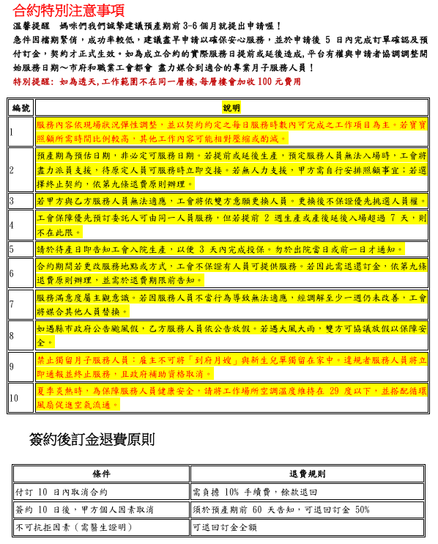
可以換月嫂嗎?
是否有試用期？有面試嗎? 若雙方合作不習慣，解約條款與退費機制如何計算？
請問簽訂後跟服務人員在保持溝通或情境詢問時(透過平台方式無法先取得與服務人員的共識)，發現與媽媽的觀念不一致而無法配合，是否可提出更換服務人員呢？

透過平台的案件沒有另外安排服務人員面談，請僱主見諒，

目前指派的人員都是有符合公會的標準才會推薦給媽媽們，請媽咪也不用太擔心，如果後續真的有遇到問題也無法調解的話才會依照規定來做人員的更換 (傳合約特別事項說明)

可以延長天數或時數嗎?

如果後續跟服務人員有延長服務的部分，要請媽咪自行跟人員討論簽約、付款方式等等，我們這邊合約就不做更動，依照原本的內容來做後續的核銷作業喔~

月嫂有經驗嗎?

我們平台的服務人員每年平均會有6-8件案件，這位服務人員經驗豐富也跟我們配合一段時間了，服務過的媽媽們回饋也都很好喔~

補助甚麼時候會撥款?

媽咪您好~我們補助的部分是在服務結束後的次月提出申請，後續大約要等2個月左右會匯進您的帳戶~

月嫂可以接受我在旁邊跟著顧嗎？

不會~但媽咪會需要多找時間休息 放空或是睡覺 讓晚上的時候您精神好一點(服務人員下班 您就要上班了)~一般新手媽咪也可以請服務人員教一些育嬰方式 例如 按摩/洗澡/安撫

那這個還能再申請準公共的13000補助嗎?

在新竹地區，「到府月子服務」與「到府保母」的最大差異在於服務對象與法律定位： 月子服務主要針對產婦與新生兒前 0–3 個月的照護， 到府保母則屬於居家托育，提供 0–6 歲幼兒的全日或半日照顧，法律要求：到府保母必須有登記字號，否則屬違法收托，家長與服務者都可能受罰。 服務銜接：常見安排是 0–3 個月由月嫂照顧 → 3 個月後轉到府保母，確保嬰兒照護專業與後續育兒連續性。 費用差異：月嫂偏向短期高強度照護，保母則屬長期育兒支援，費用結構不同。 --- 還是要請媽咪確認,如果是到府保母 請洽詢 居家托育服務中心

預產期與生產時間可能不同，開始服務時間上的彈性調整？

服務日期依媽咪生產日期為主，我們都會保留檔期前後有空檔可以做銜接，之後媽咪有確認生產再通知我們一下，可以再討論開始服務的日期

一餐料理的菜單是由我們事先決定嗎？飲品會另外計費嗎？

餐點的部分會依媽媽家中有的材料來準備,媽咪也可以參考人員給的食材表採購，如有想喝的茶飲也可以提供茶飲材料（如：黃耆、紅棗、枸杞..等），熬煮每日茶飲飲用，是不用額外收費的

服務內容除了原本項目外，還會增加哪些服務？有需要另外計費的項目嗎？

基本上不會有額外的收費，除非有特殊需求需要人員加班的，要另行支付加班費

服務期間若服務人員有急事需要請假，有配合的代班嗎？爭議與請假扣款機制若月嫂因個人事假、病假未能出勤，當日費用如何扣除？

如果人員有臨時需要請假的部分，會先跟媽咪協調更換日期來補足時數，若媽咪真的需代班人員工會調派替代服務人員

煮一餐的料理會需要我準備好食材，對嗎？還是服務人員會買好？費用如何計算？會一次買多少食材？
我們會需要讓服務人員出去買菜嗎？還是我們可以讓她來直接就現場食材（我們都會先買好）烹飪呢？

如果家人可以協助買食材的話盡量請家人購買，就不會額外扣掉服務的時間，四小時的服務時間很珍貴媽咪才能抓空檔休息一下呀
如果家人都會協助買菜的話會以冰箱有的菜為主，如果人員有需要的食材也可以再討論添購，基本上就不額外讓人員出去採買，真的有需要也是算在服務時數內不超過一小時為限

醫生有提到預計會提前生產，這樣應該會很大機率需要提前開始到宅服務。 想問一下您們有遇過這樣的情況嗎?? 我們接下來有甚麼部分要特別留意的嗎?? 感謝!!

目前常見的37週就算是足月了可以正常生產或催生，主要還是依醫師測量寶寶的生長狀況為主~ 您如果有和醫師確認好生產計劃的日期或是有產兆入院了可以隨時跟我們更新 媽媽盡量保持平常心不要太緊張，充分休息、攝取充足營養，多走路或爬樓梯有助於生產~ 另外待產包的部分也可以先準備唷！

補助時數金額?超過時薪怎麼算?
那政府補助的12000如果要先出嗎?
請問補助款是有低收資格才有補助嗎？

市府補助40小時 總共12000元 其餘就是時薪300喔
費用的部分媽咪這裡會先全額付款，等服務結束後由工會協助提出申請，補助款的部分會直接退至您的帳戶喔~
實際居住在新竹市之產婦都可以喔~

